상품제안서
레스쁘리 스페셜 2P세트 W (마카롱 우산+텀블러(마카롱)) | 상품코드: F16038

 |  |  |  |  |  |  | 02-412-0044 | www.easy1.co.kr
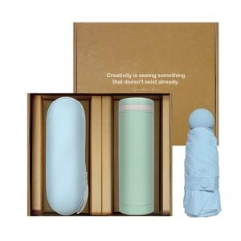 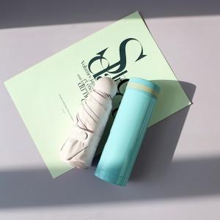

【상세/제작정보】 | 우산케이스 100개 미만 시 5만원, 이상 시 개당 500원추가 텀블러 100개 미만 시 5만원, 이상 시 개당 500원 추가

【인쇄/포장옵션】 | 레이저, 풀칼라 / 포장지포장

【공급단가】 | 수량 | 50~ | 100~ | 500~ | 1,000~ | 2,000~
*VAT별도 | 단가 | 20,160원 | 19,820원 | 19,320원 | 18,980원 | 18,480원

【상품 URL】 | https://dev.easy1.co.kr:443/src/goods_detail.php?gdno=16038

